Deckblatt
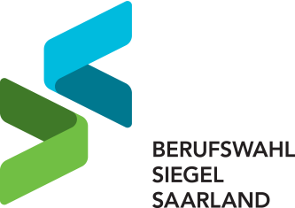

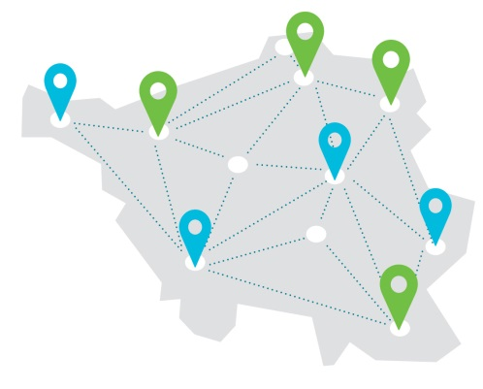

Für Schulen mit herausragender Beruflicher Orientierung Rezertifizierungsbogen für das Schuljahr 2023/2024

wichtige Infos


Liebe Schulen, Sie finden auf den folgenden Tabellenblättern Fragen zu den vier Themenbereiche der Beruflichen Orientierung. Alle an Ihrer Schule durchgeführten Aktivitäten und Angebote zur Beruflichen Orientierung können Sie hier ausführlich beschreiben und darstellen. Wichtig ist, dass Sie sich auf die Aktivitäten und Angebote des letzten oder aktuellen Schuljahres beziehen. Angebote, die zum Zeitpunkt der Bewerbung noch nicht stattgefunden haben, können Sie gerne in der Bewerbung als Konzeption beschreiben. Die Durchführung wird dann im folgenden Audit geprüft. Dies betrifft insbesondere die Durchführung der Schüler*innenpraktika. Virtuelle Formate, die Sie im letzten Schuljahr eingesetzt haben, bitten wir Sie zusätzlich in der Bewerbung anzugeben. Bitte geben Sie in Ihrer Bewerbung keine Angebote zur Beruflichen Orientierung an, die Sie im letzten oder aktuellen Schuljahr nicht durchgeführt haben! Viele Grüße Ihr BWS-Team

